对账
订单号 | 入住日期 | 离店日期 | 应收 |  |  |  | ，
999225348041050 | 2023-07-18 | 2023-07-21 | -282.49 | #N/A | 3639364 | #N/A | ，3639364 | #N/A | 本期扣款282.49元
999225402418209 | 2023-08-09 | 2023-08-11 | 2686.52 | 2686.56 | 3650673 | -0.04 | ，3650673 | 直采

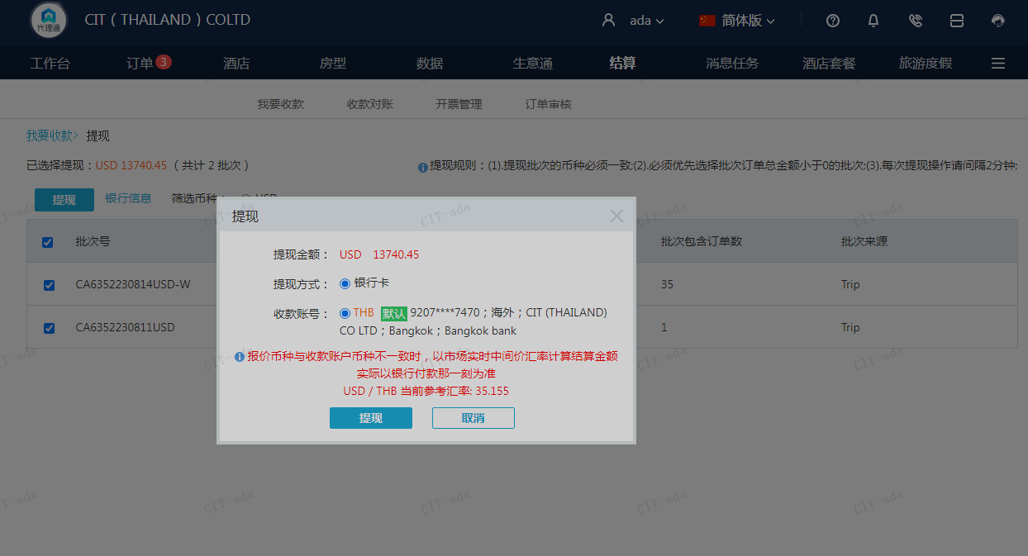
 |  |  | 13740.45
 |  |  | USD 13740.45

A230814105618911 | 13740.45 | 483045.52
USD / THB 当前参考汇率: 35.155
总计：13740.45 USD/ 483045.52 THB

